CALCOLO NEVE NTC
AZIONE DELLA NEVE PAR. 3.4 NTC18

1.DEFINIZIONE DEI DATI

Il carico di riferimento neve al suolo, per località poste a quota as ≤ 1500 m s.l.m., non dovrà essere assunto minore di quello indicato in tabella, cui corrispondono valori associati ad un periodo di ritorno pari a 50 anni. Per altitudini as ≥ 1500 m s.l.m. si dovrà fare riferimento a valori statistici locali utilizzando comunque valori non inferiori a quelli previsti per 1500m

1.1 as (altitudine sul livello del mare): |  |  |  | 700 | [m]

1.2 zona: |  |  |  | Zona III

Zona I - Alpina Aosta, Belluno, Bergamo, Biella, Bolzano, Brescia, Como, Cuneo, Lecco, Pordenone, Sondrio, Torino, Trento, Udine, Verbano- Cusio-Ossola, Vercelli, Vicenza |  |  |  |  | qsk = 1,50 kN/m² as ≤ 200 m qsk = 1,39 [1+(as/728)2] kN/m² as > 200 m
Zona I - Mediterranea Alessandria, Ancona, Asti, Bologna, Cremona, Forlì-Cesena, Lodi, Milano, Modena, Monza Brianza, Novara, Parma, Pavia, Pesaro e Urbino, Piacenza, Ravenna, Reggio Emilia, Rimini, Treviso, Varese |  |  |  |  | qsk = 1,50 kN/m² as ≤ 200 m qsk = 1,35 [1+(as/602)2] kN/m² as > 200 m
Zona II Arezzo, Ascoli Piceno, Avellino, Bari, Barletta-Andria-Trani, Benevento, Campobasso, Chieti, Fermo, Ferrara, Firenze, Foggia, Frosinone, Genova, Gorizia, Imperia, Isernia, L’Aquila, La Spezia, Lucca, Macerata, Mantova, Massa Carrara, Padova, Perugia, Pescara, Pistoia, Prato, Rieti, Rovigo, Savona, Teramo, Trieste, Venezia, Verona |  |  |  |  | qsk = 1,00 kN/m² as ≤ 200 m qsk = 0,85 [1+(as/481)2] kN/m² as > 200 m
Zona III Agrigento, Brindisi, Cagliari, Caltanissetta, Carbonia-Iglesias, Caserta, Catania, Catanzaro, Cosenza, Crotone, Enna, Grosseto, Latina, Lecce, Livorno, Matera, Medio Campidano, Messina, Napoli, Nuoro, Ogliastra, Olbia-Tempio, Oristano, Palermo, Pisa, Potenza, Ragusa, Reggio Calabria, Roma, Salerno, Sassari, Siena, Siracusa, Taranto, Terni, Trapani, Vibo Valentia, Viterbo |  |  |  |  | qsk = 0,60 kN/m² as ≤ 200 m qsk = 0,51 [1+(as/4812] kN/m² as > 200 m

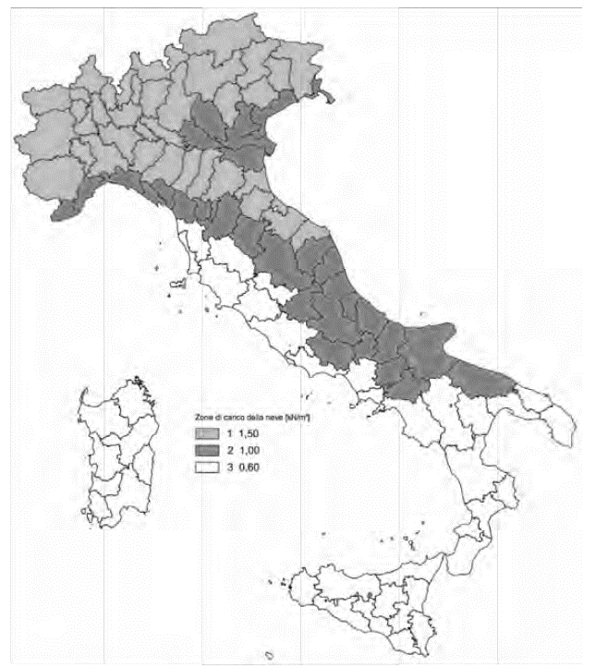

Per altitudini superiori a 1500 m sul livello del mare si fa riferimento alle condizioni locali di clima e di esposizione utilizzando comunque valori di carico neve non inferiori a quelli previsti per 1500 m. Per un’opera di nuova realizzazione in fase di costruzione o per le fasi transitorie relative ad interventi sulle costruzioni esistenti, il periodo di ritorno dell’azione si riduce come di seguito specificato: - per fasi di costruzione o fasi transitorie con durata prevista in sede di progetto non superiore a tre mesi, si assumerà TR ≥ 5 anni; - per fasi di costruzione o fasi transitorie con durata prevista in sede di progetto compresa fra tre mesi d un anno, si assumerà TR ≥ 10 anni.

2 CALCOLO DEL CARICO NEVE AL SUOLO

qsk valore caratteristico della neve al suolo |  |  |  |  | 1.59 | [kN/m²]

3 CALCOLO DEI COEFFICIENTI

3.1 Coefficiente di esposizione

Il coefficiente di esposizione deve essere utilizzato per modificare il valore del carico della neve in copertura in funzione delle caratteristiche specifiche dell'area in cui sorge l'opera. Normalmente si adotta Ce=1. Si riportano in tabella i coefficienti consigliati per le diverse classi di topografia.

Battuta dai venti |  | Aree pianeggianti non ostruite esposte su tutti i lati, senza costruzioni o alberi più alti. |  |  |  |  | 0.9

Normale |  | Aree in cui non è presente una significativa rimozione di neve sulla costruzione prodotta dal vento, a causa del terreno, altre costruzioni o alberi. |  |  |  |  | 1

Riparata |  | Aree in cui la costruzione considerata è sensibilmente più bassa del circostante terreno o circondata da costruzioni o alberi più alti. |  |  |  |  | 1.1

3.1.1 Classe di topografia: |  |  |  | Normale

Il coefficiente di esposizione vale: |  |  |  | cE | 1.00

3.2 Coefficiente termico

Il coefficiente termico può essere utilizzato per tener conto della riduzione del carico neve a causa dello scioglimento della stessa, causata dalla perdita di calore della costruzione. Tale coefficiente tiene conto delle proprietà di isolamento termico del materiale utilizzato in copertura. In assenza di uno specifico e documentato studio, deve essere utilizzato Ct = 1.

Il coefficiente topografico vale: |  |  |  | ct | 1.00

3.2 Coefficiente di forma

3.2.1 Inclinazione della falda α (1) |  |  |  | 20 [deg]
3.2.2 Inclinazione della falda α (2) |  |  |  | 25 [deg]

3.2.3 Legge di variazione del coefficiente di forma:
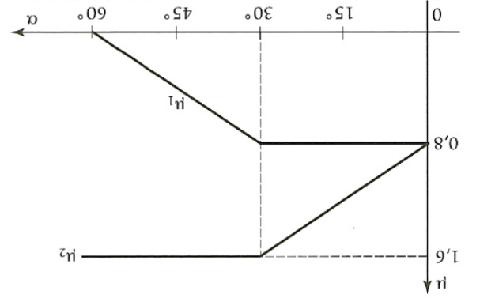

 |  |  |  |  | m1 (a1) | 0.80
 |  |  |  |  | m1 (a2) | 0.80
 |  |  |  |  | m2 (a) | 1.40

 | 0° ≤ a ≤ 30° |  | 30° < a < 60° |  | a ≥ 60
m1 (a) | 0.80 |  | 0.8(60-a)/30 |  | 0.00
m2 (a) | 0.8+0,8 a/30 |  | 1.60 |  | 0.00

